상품제안서
양장 떡메모 (소) 200매 | 상품코드: F25169

 |  |  |  |  |  |  | 02-412-0044 | www.easy1.co.kr
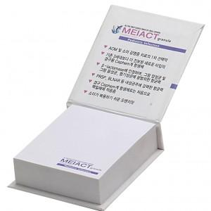

【상세/제작정보】 | <p><b><span style="font-size: 12pt;">* 배송비- 한박스 250개 / 7000원별도</span></b></p>

【인쇄/포장옵션】 | 풀칼라 / OPP(비닐)

【공급단가】 | 수량 | 500~ | 1,000~ | 3,000~ | 5,000~ | 10,000~
*VAT별도 | 단가 | 1,280원 | 1,230원 | 1,180원 | 1,140원 | 1,110원

【상품 URL】 | https://dev.easy1.co.kr:443/src/goods_detail.php?gdno=25169

